Solicitud gráfica
 | Área: | Matemáticas |  |  | Fecha:
 | Grado: | 9 |  |  | 2016-03-15
 | Título del tema: | La circunferencia y las relaciones entre sus elementos |  |  | ¿Cuaderno de estudio o recurso? | Recurso
 | Editor: | Adriana Ma.Pachón |  |  | Motor del recurso | M101

 | Código guión o recurso: | MA_09_10_CO_REC100 | ← Para determinar este código, visite la hoja de Ayuda
 |  |  |  |  | ESPECIFICACIÓN DE ARCHIVOS A ENTREGAR
Núm. | Archivo Shutterstock o ruta en web | Imagen para: | Tipo | Ubicación de la imagen en el recurso M101 | Nombre imagen SMALL | Tamaño imagen SMALL | Nombre imagen ZOOM | Tamaño imagen ZOOM | Descripción | Observaciones
IMG01 | Ver descripción | Recurso M101 | Ilustración | Contenido | MA_09_10_CO_REC100_IMG01n.png | 286 x 286 px | MA_09_10_CO_REC100_IMG01a.png | 500 x 500 px | Circunferencia con centro en O. La línea AC atraviesa por la mitad a la circunferencia y B está a 60° de C. Seguir la imagen para la ilustración. Pregunta 2. | 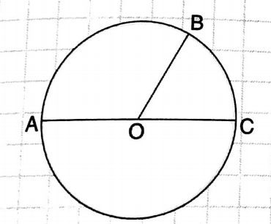
IMG02 | Imagen en descripción | Recurso M101 | Ilustración | Contenido | MA_09_10_CO_REC100_IMG02n.png | 286 x 286 px | MA_09_10_CO_REC100_IMG02a.png | 500 x 500 px | Circunferencia con centro en O. La línea AC y BD atraviesan por la mitad a la circunferencia.. Seguir la imagen para la ilustración. Pregunta 3. | 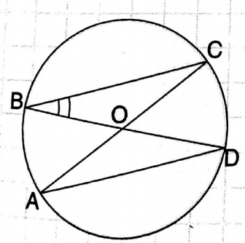
IMG03 | Imagen en descripción | Recurso M101 | Ilustración | Contenido | MA_09_10_CO_REC100_IMG03n.png | 286 x 286 px | MA_09_10_CO_REC100_IMG03a.png | 500 x 500 px | Circunferencia con centro en O. La línea AC y BD atraviesan por la mitad a la circunferencia.. Seguir la imagen para la ilustración. Pregunta 4. | 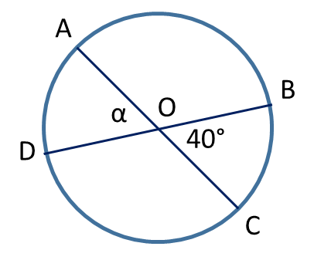
IMG04 | Imagen en descripción | Recurso M101 | Ilustración | Contenido | MA_09_10_CO_REC100_IMG04n.png | 286 x 286 px | MA_09_10_CO_REC100_IMG04a.png | 500 x 500 px | Circunferenciasin el centro visible. Las líneas PT y PC tocan a la circunferencia en un solo punto. Seguir la imagen para la ilustración. Pregunta 5. | 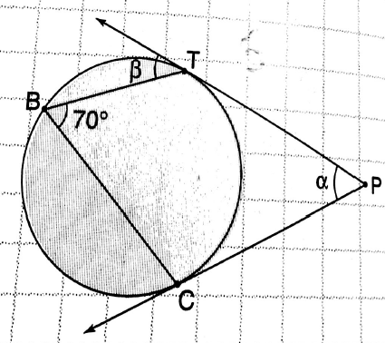
IMG05 | Imagen en descripción | Recurso M101 | Ilustración | Contenido | MA_09_10_CO_REC100_IMG05n.png | 286 x 286 px | MA_09_10_CO_REC100_IMG05a.png | 500 x 500 px | Circunferenciasin el centro visible. La línea ACB toca a la circunferencia en un solo punto (C). Seguir la imagen para la ilustración. Pregunta 5. | 